Table 1
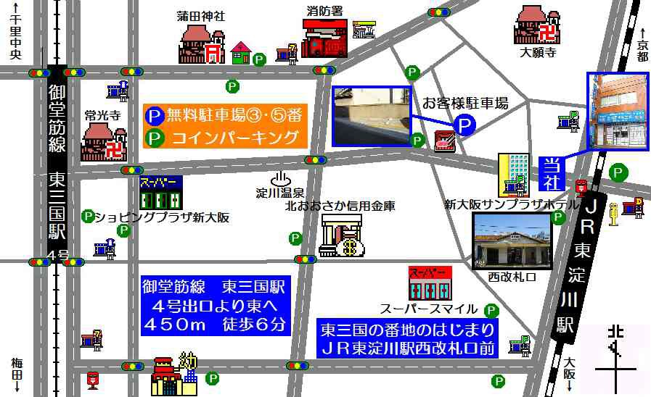 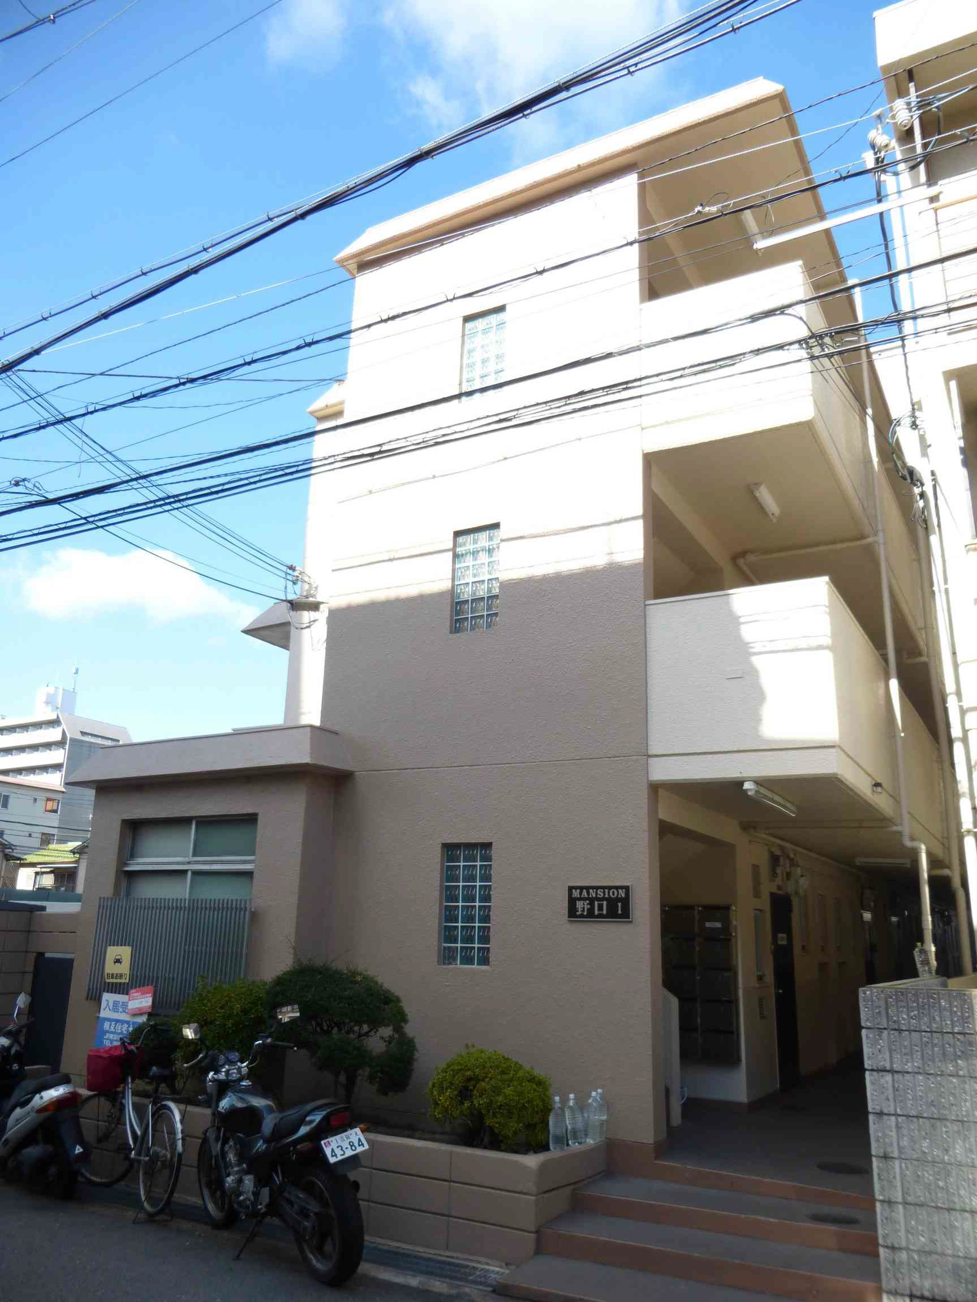 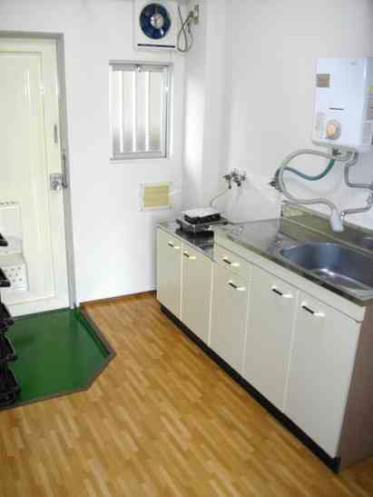 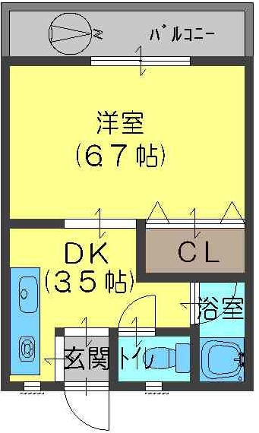 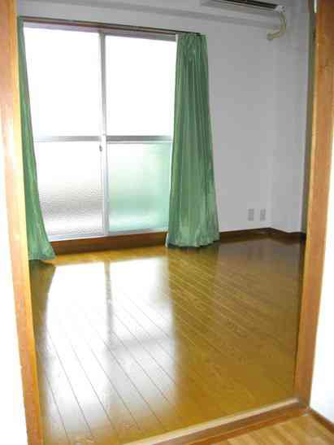 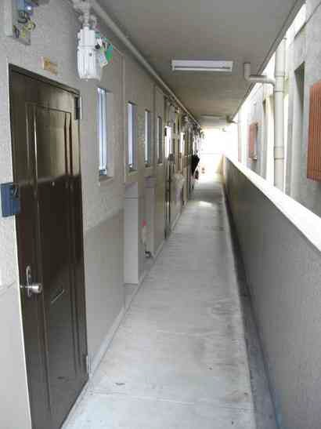 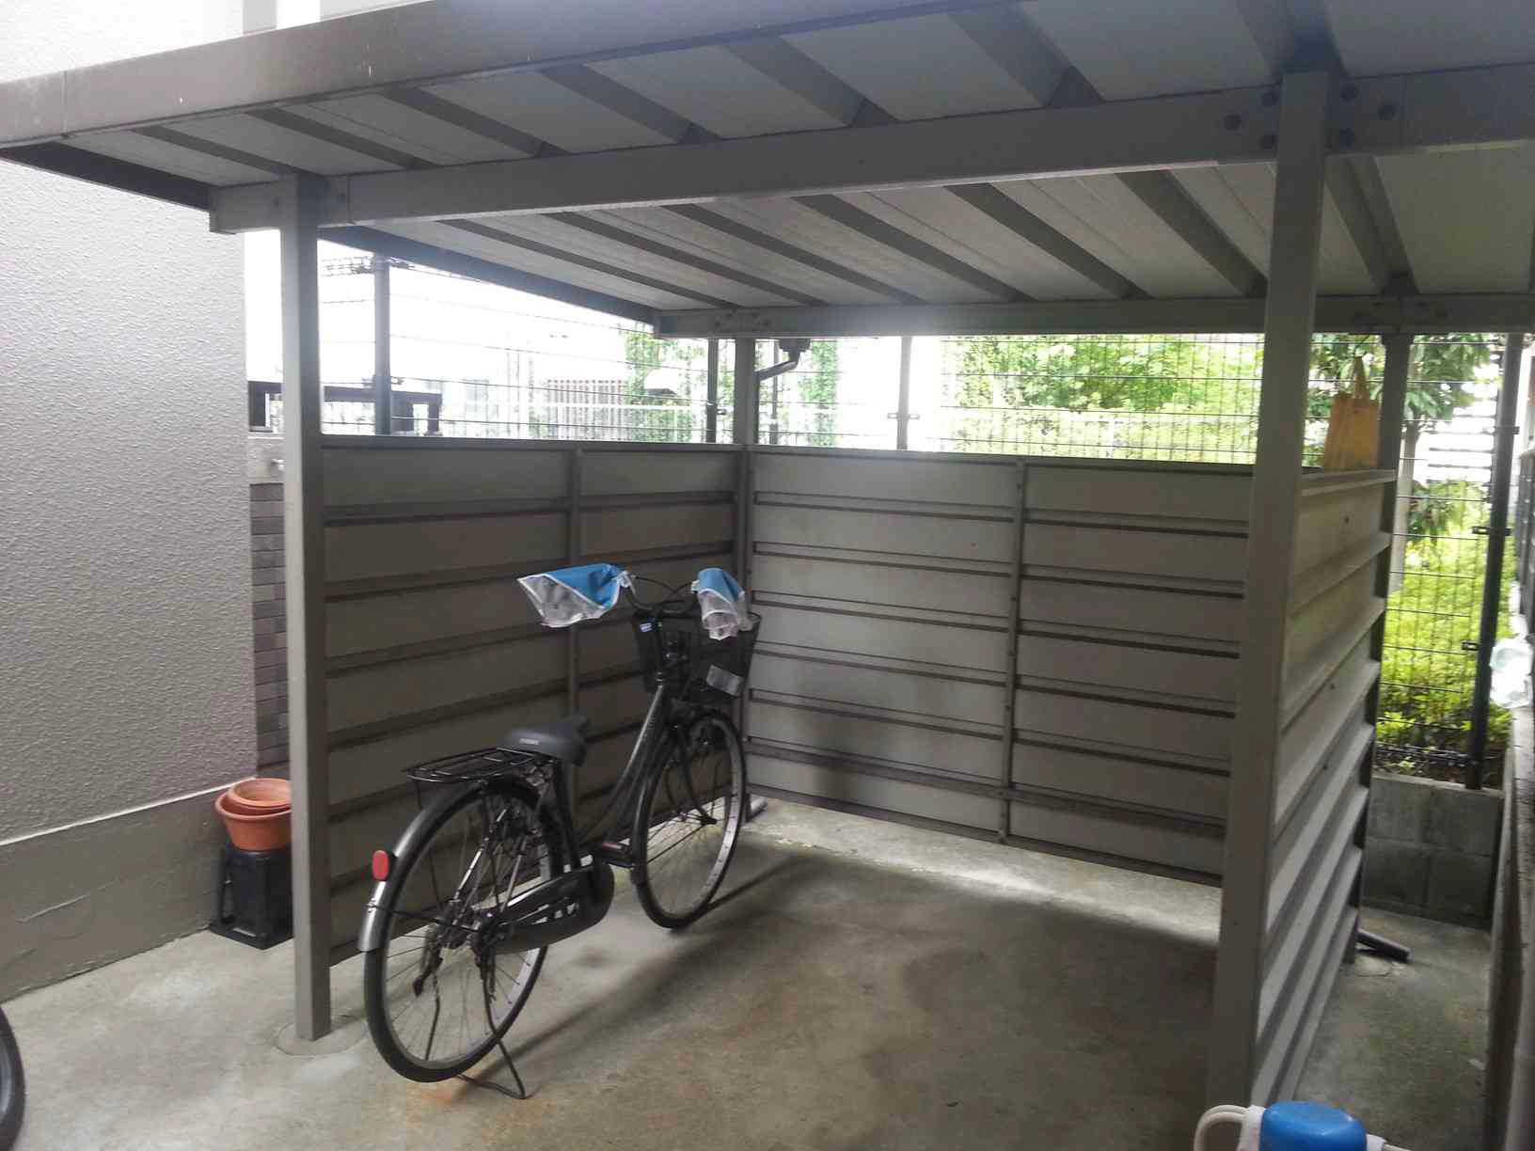 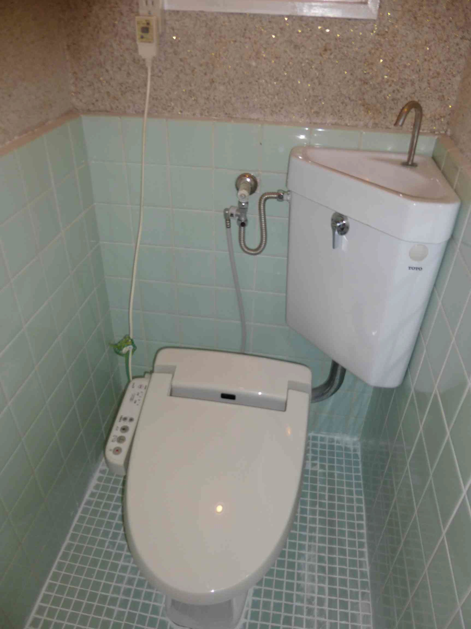 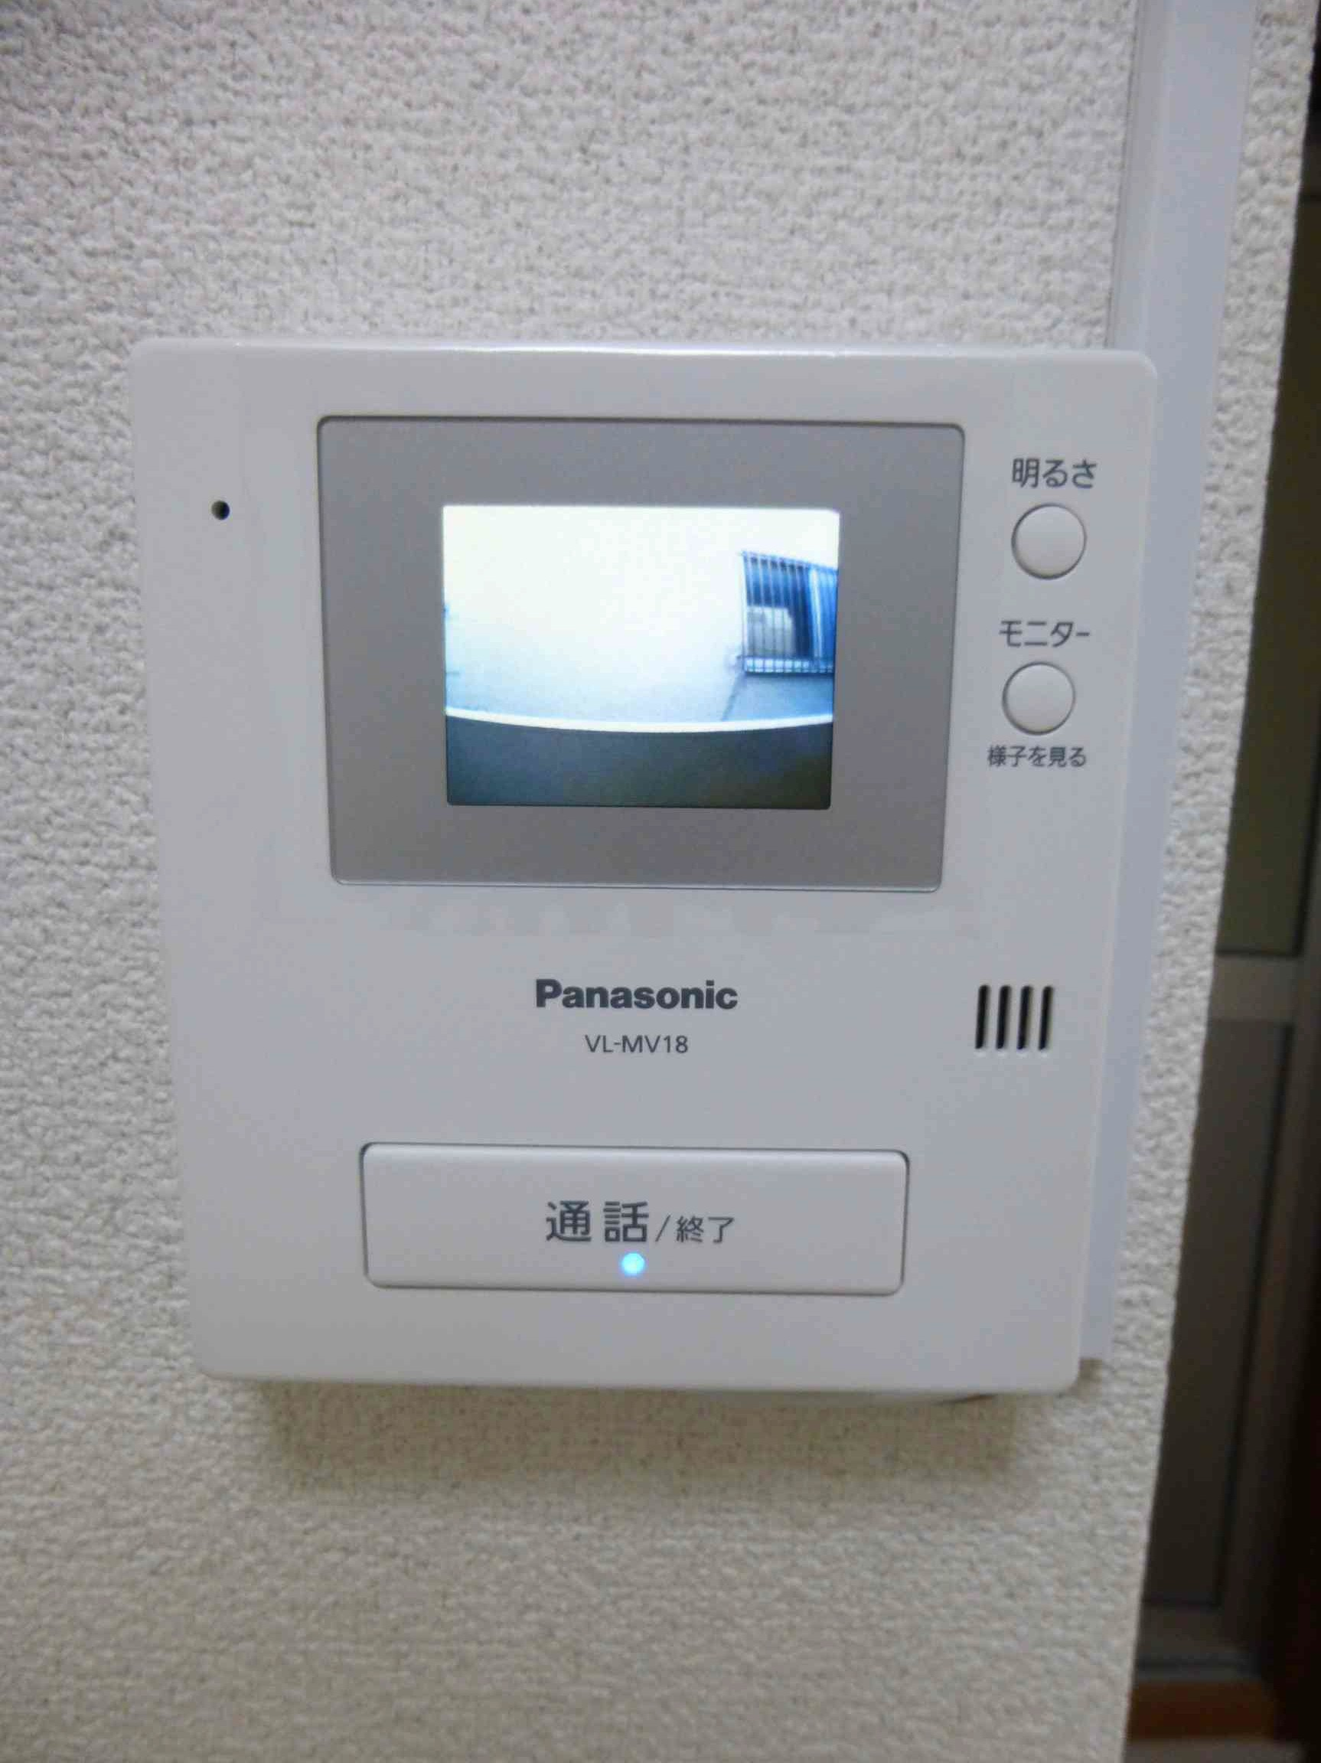 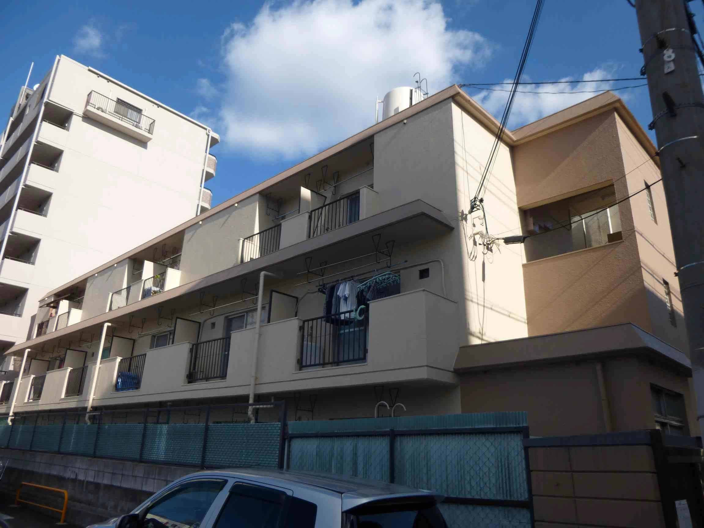 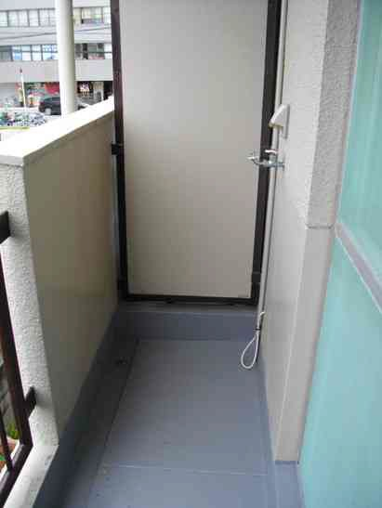
 | 物件種目 | 賃貸 マンション |  | 間取 | １Ｋ
 |  |  |  |  | 洋6－Ｋ3
 | 物件名称 | マンション野口Ⅰ
 | 所在地 | 大阪府吹田市豊津町４－３３ |  |  |  |  |  |  | 号数 | 203
 | 交通 | 御堂筋線 |  |  | 江坂 |  | 駅 徒歩 ５ 分
 |  | 駅 徒歩 分
 | 賃料 | ４ 万円 |  |  |  | 共益費 | 3,000 円
 | 礼金 | ５ 万円 |  |  |  | 敷金 | ５ 万円
 | 構造規模 | RC |  | ３ | 階建 | 2 | 階部分 | 総戸数 | １８ 戸
 | 使用面積 | 22.32 ㎡ |  |  | 現況 | 要確認 |  | 引渡 | 要確認
 | 築年月 | 昭和５２年３月 |  |  | 契約期間 | ２年契約自動更新 |  | 住宅保険 | 1.5 万円 （２年間）
 | 設備／周辺
 | 駐車場 |  | 駐輪場 |  | バス／トイレ |  | 給湯 |  | バルコニー
 | 無 |  | ○ |  | セパレート |  | ○ |  | 西向き
 | エアコン |  | インターホン |  | キッチン |  | ペット |  | 洗濯機置場
 | １台 |  | TVドアホン |  | ー |  | 室内犬／猫 |  | バルコニー
 | CATV |  | 照明 |  | 電気 |  | ガス |  | 上／下水道
 | J: COM |  | ○ |  | 関西電力 |  | 都市ガス |  | 公営／公共
 | インターネット |  | スーパー |  | コンビニ |  | 総合病院 |  | 温水洗浄便座
 | Zaq/ eo光 |  | 徒歩約５分 |  | 徒歩約４分 |  | 徒歩約７分 |  | ○
（社）大阪府宅地建物取引業協会正会員/（社）全国宅地建物取引業保証協会正会員
大阪府知事免許（１５）第５２７８号 昭和３７年（１９６２年）創業！売買・賃貸（マンション/アパート/貸家/店舗/事務所/駐車場）・管理相互住宅土地 ℡(06)6391-4990 〒532-0002 大阪市淀川区東三国１丁目１番１号 FAX(０６)６３９２-１３４０ 営業時間：AM １０：００～ＰＭ６：３０ 定休日：毎週水曜日、第３火曜日 空室情報は http://www.sohgo.com にて毎日更新中！
 | 条件／諸費用／備考
 | 日本ｾｰﾌﾃｨｰ 初回：２万円 更新：１万円／年 室内犬 ２０００円／月 猫 ３０００円／月 １年未満の解約は賃料１ヵ月分の違約金要。

 | ※現場との相違点は現況を優先します。 Ｂ１
・取引態様： 専任媒介 ・報酬形態： 当方全額負担 ・広告： 不可（ネット転載厳禁）

